Backlog

 | α/α | Tasks | Priority | Method | Endpoint | Body (για ολα ισχυει οτι παίρνει τον User) | Returns | Sprint 1 | Sprint 2 | Sprint 3
everyone | 1 | Προβολή στοιχείων προφίλ | Β | GET | api/employees/profile/{username} |  | Employee Profile DTO | X
 | 2 | Επεξεργασία στοιχείων προφίλ | Γ | PUT | api/employees/profile/{username} |  | Employee Profile DTO
 | 3 | Αίτηση άδειας | Α | POST | api/leaves/add | l.employee.id, l.leave_category_id, l.start_date, l.start_date, l.status_id | Leave DTO for {username}
 | 4 | Ακύρωση αίτησης άδειας | Β | DELETE | api/leaves/{username}/delete
 | 5 | Προβολή υπόλοιπου αδειών | Β | GET | api/leaves/{username}/balance |  | [Leave Balance DTO's] for employee_id
 | 6 | Προβολή ανοιχτών αιτήσεων | Β | GET | api/leaves/{username}/pending |  | [Leave DTO's] for employee_id where status=pending | Χ
 | 7 | Προβολή ιστορικού αδειών | Α | GET | api/leaves/{username}/all |  | [Leave DTO's] for username where status=pending
managers | 8 | Προβολή στοιχείων προφίλ υφιστάμενου | Γ | GET | api/employees/profile/{username} |  | βλέπε 1 | Χ
 | 9 | Προβολή ανοιχτών αιτήσεων όλων των υφιστάμενων | Α | GET | api/leaves/subordinates/pending |  | [Leave DTO's] for {username} where status=pending & username in supervised_usernames | Χ
 | 10 | Έγκριση/απόρριψη αίτησης υφιστάμενου | Α | PUT | api/leaves/{leave_id} | status.state | Leave DTO
 | 11 | Προβολή ανοιχτών αιτήσεων υφιστάμενου | Β | GET | api/leaves/{username}/pending |  | [Leave DTO's] for username in supervised_employees where status=pending | Χ
 | 12 | Προβολή ιστορικού αδειών υφιστάμενου | Β | GET | api/leaves/{username}/all |  | [Leave DTO's] for username in supervised_employees
 | 13 | Προβολή υπόλοιπου αδειών υφιστάμενου | Β | GET | api/leaves/{username}/balance |  | [Leave Balance DTO's] for employee_id in supervised_employees
 | 14 | Αναζήτηση άδειας υφιστάμενου με id | Γ

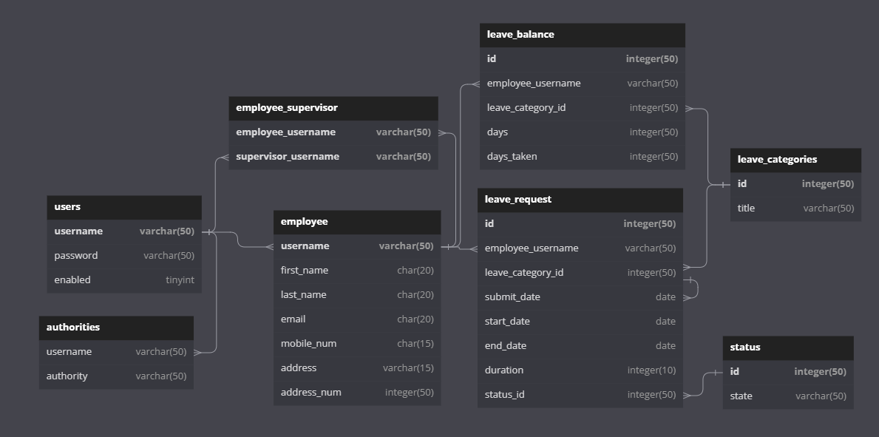
SCHEMA: |  |  |  |  |  |  | Employee Profile DTO:
 |  |  |  |  |  |  | first_name
 |  |  |  |  |  |  | last_name
 |  |  |  |  |  |  | email
 |  |  |  |  |  |  | mobile number
 |  |  |  |  |  |  | adress
 |  |  |  |  |  |  | adress number

 |  |  |  |  |  |  | Leave DTO:
 |  |  |  |  |  |  | employee.username
 |  |  |  |  |  |  | leave_category.title
 |  |  |  |  |  |  | sumbit_date
 |  |  |  |  |  |  | start_date
 |  |  |  |  |  |  | end_date
 |  |  |  |  |  |  | duration
 |  |  |  |  |  |  | status.title

 |  |  |  |  |  |  | Leave Balance DTO:
 |  |  |  |  |  |  | leave_category.title
 |  |  |  |  |  |  | days
 |  |  |  |  |  |  | days_taken

Users
Employees-Supevisors
Employees
Leave Request
( + leave_caregory, status)

